Лист1
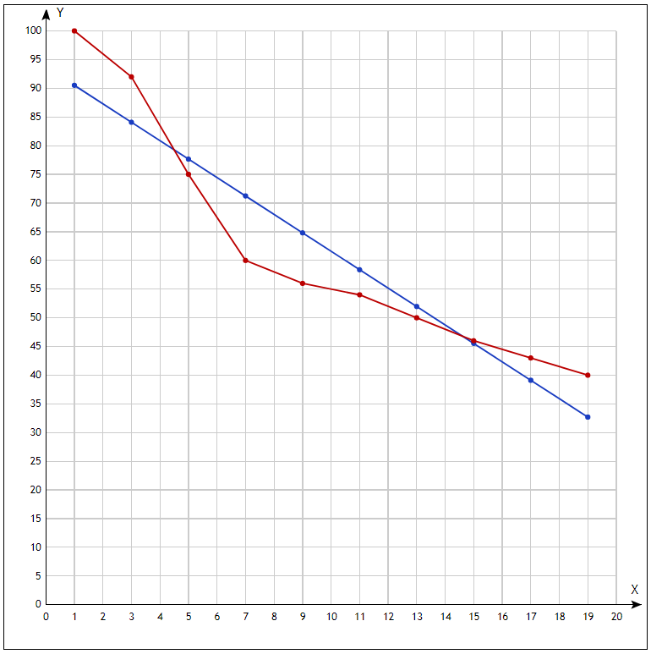
Номер опыта | x | y | x*y | x^2 | Yx |  | для формулы S
1 | 1 | 100 | 100 | 1 | 90.509090909 |  | 0.094909090909
2 | 3 | 92 | 276 | 9 | 84.084848485 |  | 0.086034255599
3 | 5 | 75 | 375 | 25 | 77.660606061 |  | 0.035474747475
4 | 7 | 60 | 420 | 49 | 71.236363636 |  | 0.18727272727
5 | 9 | 56 | 504 | 81 | 64.812121212 |  | 0.15735930736
6 | 11 | 54 | 594 | 121 | 58.387878788 |  | 0.08125701459
7 | 13 | 50 | 650 | 169 | 51.963636364 |  | 0.039272727273
8 | 15 | 46 | 690 | 225 | 45.539393939 |  | 0.010013175231
9 | 17 | 43 | 731 | 289 | 39.115151515 |  | 0.090345313601
10 | 19 | 40 | 760 | 361 | 32.690909091 |  | 0.18272727273

Сумма: | 100 | 616 | 5100 | 1330 |  |  | 0.96466563204
 |  |  |  |  |  | S = | 9.65%
y*x подч. | 510
(x подч.)^2 | 100 |  |  |  |  | Э = | -0.52144824872
x^2 подч. | 133
x подч. | 10
y подч. | 61.6

b | -3.2121212121
a | 93.721212121

S

